Ciclo de conversión de efectivo
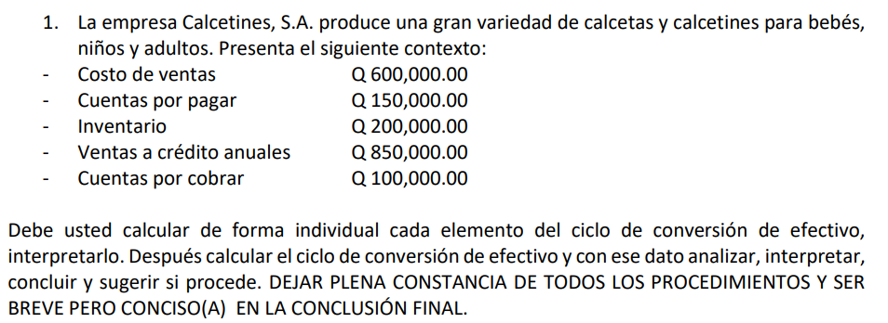

 |  |  |  |  |  | Días
Costo de ventas | Q600,000.00 | Periodo de Conversión de Inventario | Inventario |  | Q200,000.00 | 120 | Es el tiempo promedio requerido para transformar los materiales en bienes terminados y a continuación para venderlos
Cuentas por pagar | Q150,000.00 |  | (Costo de ventas / 360 días) |  | Q1,666.67
Inventario | Q200,000.00
Ventas a crédito anuales | Q850,000.00 | Periodo de Cobranza de las cuentas por cobrar | Cuentas por Cobrar |  | Q100,000.00 | 42.352941176 | Es el tiempo promedio requerido para convertir en efectivo las cuentas por cobrar de la empresa, es decir, para cobrar el efectivo después de una venta
Cuentas por cobrar | Q100,000.00 |  | Ventas a crédito anuales / 360 días |  | Q2,361.11

 |  | Periodo de Diferimiento de las Cuentas por Pagar | Cuentas por Pagar |  | Q150,000.00 | 90 | Es el tiempo promedio entre la compra de las materias primas, la mano de obra y el pago de efectivo por ella
 |  |  | Costo de ventas / 360 días |  | Q1,666.67

 |  | Ciclo de Conversión de efectivo | 72.352941176 | días | Desde que la empresa compra inventario, lo vende (después de cierto tiempo) y luego espera a que los clientes le paguen, transcurren en promedio 72.35 días hasta que el dinero vuelve a ingresar a la caja.

Cuántos días pasan desde que una empresa paga por sus inventarios hasta que recupera ese dinero a través de las ventas y cobros a clientes. Es decir, cuánto tiempo está el dinero "atrapado" en el ciclo operativo antes de volver a la caja de la empresa.

Actualmente, la empresa tarda un promedio de 72.35 días en recuperar el efectivo invertido en sus operaciones. Esto implica que debe contar con suficiente liquidez para cubrir ese período. Se recomienda revisar la rotación de inventario, la gestión de cuentas por cobrar y las condiciones de pago a proveedores para reducir este ciclo y mejorar el flujo de caja.

Capital de Trabajo - Inversión
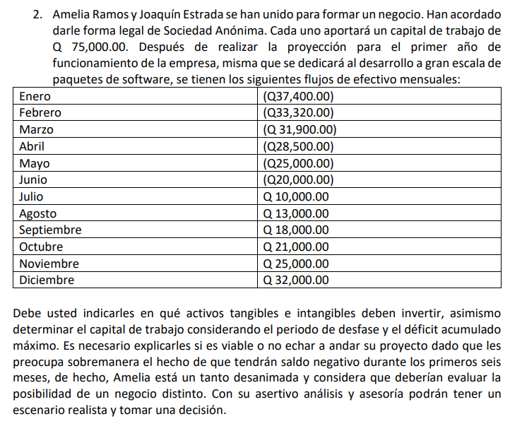
 |  | Capital de Trabajo | Q75,000.00 | Q150,000.00

 | Enero | Febrero | Marzo | Abril | Mayo | Junio | Julio | Agosto | Septiembre | Octubre | Noviembre | Diciembre
Saldo Mensual | -Q37,400.00 | -Q33,320.00 | -Q31,900.00 | -Q28,500.00 | -Q25,000.00 | -Q20,000.00 | Q10,000.00 | Q13,000.00 | Q18,000.00 | Q21,000.00 | Q25,000.00 | Q32,000.00
Saldo Acumulado | -Q37,400.00 | -Q70,720.00 | -Q102,620.00 | -Q131,120.00 | -Q156,120.00 | -Q176,120.00 | -Q166,120.00 | -Q153,120.00 | -Q135,120.00 | -Q114,120.00 | -Q89,120.00 | -Q57,120.00

ICT, Inversión de Capital de Trabajo |  |  |  | Período de Desfase |  | 12 meses | no. De meses hasta que sea positivo o cero
CA, Costo Anual Proyectado
n, Número de días entre los egresos e ingresos |  |  |  |  |  |  |  | Es la cantidad máxima de dinero que la empresa llegará a necesitar para cubrir sus gastos en los meses donde hay más salidas que ingresos.
 |  |  |  | Déficit Acumulado Máximo |  | Q176,120.00 | junio

 | Enero | Febrero | Marzo | Abril | Mayo | Junio | Julio | Agosto | Septiembre | Octubre | Noviembre | Diciembre
Saldo Mensual | -Q37,400.00 | -Q33,320.00 | -Q31,900.00 | -Q28,500.00 | -Q25,000.00 | -Q20,000.00 | Q10,000.00 | Q13,000.00 | Q18,000.00 | Q21,000.00 | Q25,000.00 | Q32,000.00
Capital de Trabajo | Q180,000.00
Saldo Acumulado | Q142,600.00 | Q109,280.00 | Q77,380.00 | Q48,880.00 | Q23,880.00 | Q3,880.00 | Q13,880.00 | Q26,880.00 | Q44,880.00 | Q65,880.00 | Q90,880.00 | Q122,880.00
-Q6,000.00 | -Q43,400.00 | -Q39,320.00 | -Q37,900.00 | -Q34,500.00 | -Q31,000.00 | -Q26,000.00 | Q4,000.00 | Q7,000.00 | Q12,000.00 | Q15,000.00 | Q19,000.00 | Q26,000.00
 | Q180,000.00
 | Q136,600.00 | Q140,680.00 | Q142,100.00 | Q145,500.00 | Q149,000.00 | Q154,000.00 | Q184,000.00 | Q187,000.00 | Q192,000.00 | Q195,000.00 | Q199,000.00 | Q206,000.00
Actualmente, el negocio es viable: logra cubrir sus operaciones, pagar un crédito necesario de Q30,000 y aún cerrar el año con un saldo positivo de Q32,000. Esto indica que el flujo es saludable, aunque el margen es ajustado. Se recomienda continuar con el negocio, pero reforzarlo invirtiendo inteligentemente en activos que aumenten ventas o reduzcan costos. En particular, deberían considerarse inversiones en activos intangibles como marketing y tecnología, y activos tangibles que mejoren la eficiencia operativa. La clave está en consolidar la estabilidad y luego buscar crecimiento

Costo de la inversión marginal
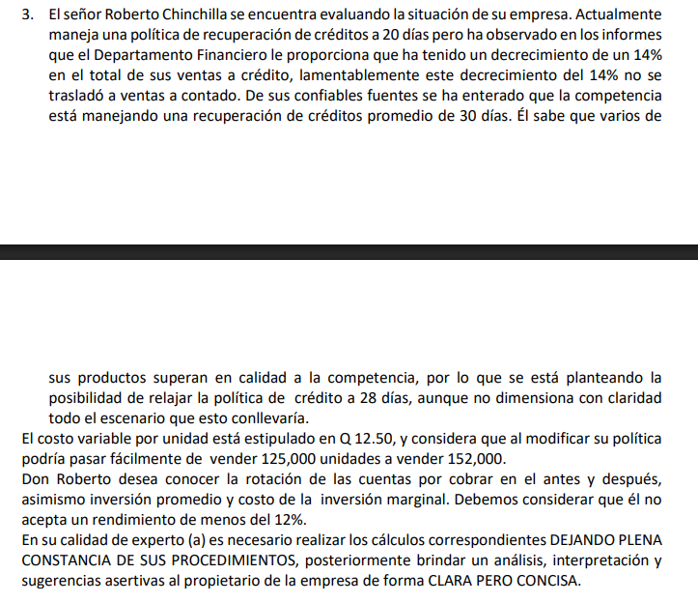
 |  | Costo Variable de las Ventas Anuales
 |  | Presente: | Q1,562,500.00
 |  | Propuesto: | Q1,900,000.00

 |  | Rotación de las cuentas por Cobrar
 |  | 18.25 | Presente
 |  | 13.035714286 | Plan Propuesto

 |  | Inversión Promedio en las Cuentas por Cobrar
 |  | Presente: | Q85,616.44
 |  | Propuesto: | Q145,753.42

 |  | Costo de la Inversión Marginal
 |  | Inversión promedio con el plan propuesto |  |  | Q145,753.42
 |  | Inversión promedio con el plan presente |  | Q85,616.44
 | * | Inversión marginal en las cuentas por cobrar |  |  | Q60,136.99 | inversion total
 |  | Rendimiento requerido de la inversión |  |  | 0.12
 | * | Costo de la inversión marginal en las cuentas por cobrar |  |  | Q7,216.44 | anuales

 |  | Evaluar si el plan propuesto realmente genera un beneficio mayor que el costo (¿las ventas aumentarán más de Q7,216 de ganancia?).

 |  | Analizar el riesgo de incobrabilidad o retrasos: si se dan más créditos, ¿los clientes pagarán a tiempo?

 |  | Negociar mejores condiciones de cobro o usar medios de pago más rápidos (tarjetas, transferencias).

 |  | Considerar otras formas de financiamiento si no se puede sostener ese aumento en inversión de capital de trabajo.

 |  | Si el incremento en las cuentas por cobrar no se traduce en un beneficio financiero que supere el costo de Q7,216, entonces el nuevo plan no es recomendable. La empresa debería mantener su política actual o buscar una política intermedia que permita aumentar ventas sin comprometer la rentabilidad.

El nuevo plan propuesto implica una inversión adicional en cuentas por cobrar de Q60,136, generando un costo financiero anual de Q7,216. Este valor representa el sacrificio de rentabilidad que hace la empresa por otorgar mayores facilidades de pago.

Hoja1
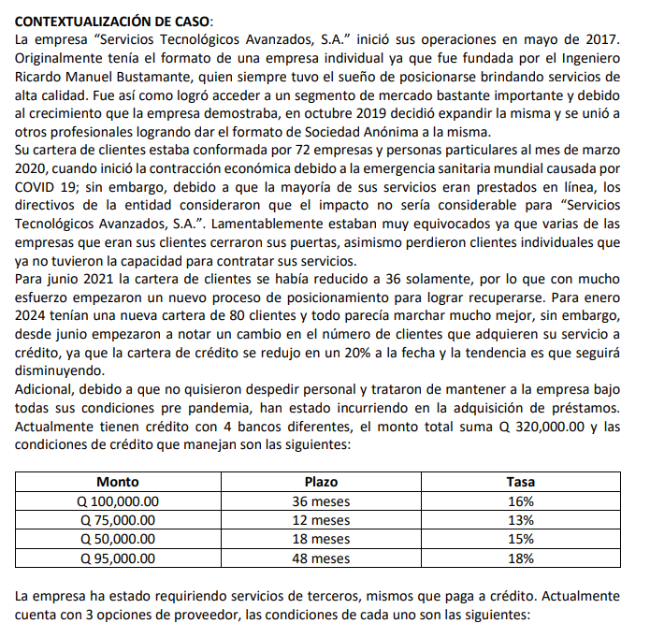
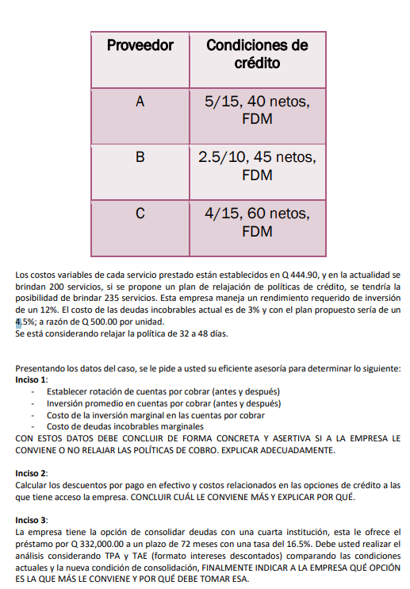
 | Inciso 1
 |  | Rotación de cuentas por cobrar

 |  | Costo variable de las ventas anuales
 |  | Presente: | Q444.90 | 200 | Q88,980.00
 |  | Propuesto: | Q444.90 | 235 | Q104,551.50

 |  | Rotación de las cuentas por cobrar
 |  | Presente: | 365 | 32 | 11.40625
 |  | Propuesto: | 365 | 48 | 7.6041666667

 |  | Inversión promedio en las cuentas por cobrar
 |  | Presente: | Q88,980.00 | 11.40625 | Q7,800.99
 |  | Propuesto: | Q104,551.50 | 7.6041666667 | Q13,749.24

 |  | Costo de la inversión marginal en las cuentas por cobrar

 |  | Inversión promedio con el plan propuesto |  |  |  |  | Q13,749.24
 |  | Inversión promedio con el plan presente |  |  |  | Q7,800.99
 |  | Inversión marginal en las cuentas por cobrar |  |  |  |  | Q5,948.25
 |  | Rendimiento requerido de la inversión |  |  |  |  | 0.12
 |  | Costo de la inversión marginal en las cuentas por cobrar |  |  |  |  | Q713.79

 |  | Costo de deudas incobrables marginales
 |  | Propuesto: | Q2,091.03
 |  | Presente: | Q889.80
 |  |  | Costo de deudas incobrables marginales |  |  | Q1,201.23

 | Inciso 2
 |  | Descuentos por pago en efectivo y costos relacionados

 |  | Proveedor A
 |  |  | 0.76842105263 | 76.842105263 | Optar por el A solo si se tiene buna liquidez y se puede pagar en 15 días
 |  | Proveedor B
 |  |  | 0.2673992674 | 26.73992674
 |  | Proveedor C
 |  |  | 0.33796296296 | 33.796296296

 |  | El proveedor B es el que tiene el costo más bajo por pagar más tarde, es decir, si no se aprovecha el descuenta y pagamos al tiempo neto es el que más barato va a salir. Esto a la vez nos permite trabajar 35 días más con el dinero del proveedor y sacar provecho del resto.

 | Inciso 3
 |  | Prestamo por: | Q332,000.00 | Plazo en meses: | 72 | Tasa de interes: | 0.165

 |  | Cálculo del costo del préstamo

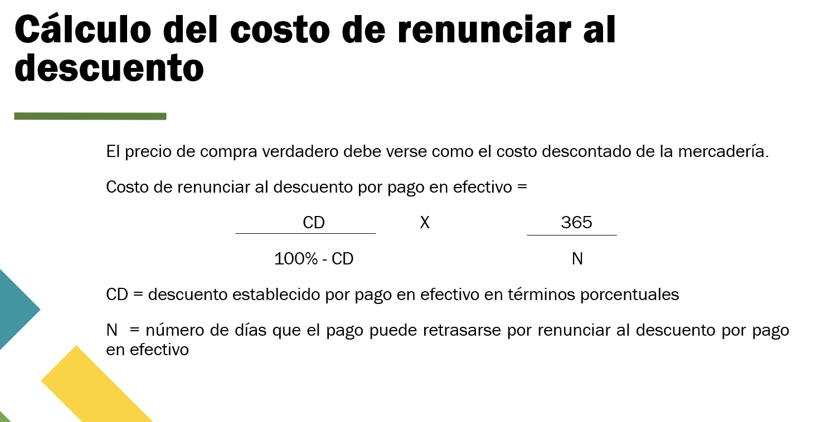
 |  | rPer | Q328,680.00 | 0.99
 |  |  | Q332,000.00

 |  | TPA | 0.165

 |  | TAE | 1.9925626417 | 0.99256264169

Aproximado, no se hace la resta 100 - CD

